클러치백
하나디자인 Z플립3 발주서

업체명 |  |  |  | 주소
연락처 |  |  |  | 배송방법 | 택배 |  | 화물 |  | 퀵

품명 | NO | 모델 |  | 블랙 | 네이비 | 레드 | 핑크 | 아이보리 | 합계
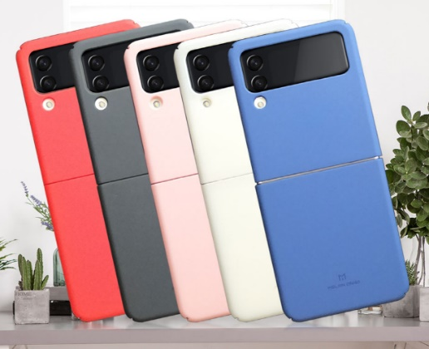 소프트 슬림 케이스 | 1 | Galaxy Z 플립 3 | F711

품명 | NO | 모델 |  | 투명 | 합계
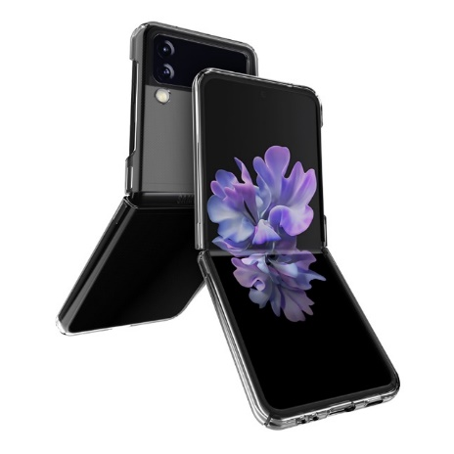 슬림 투명 케이스 | 2 | Galaxy Z 플립 3 | F711

품명 | NO | 모델 |  | 투명 | 합계
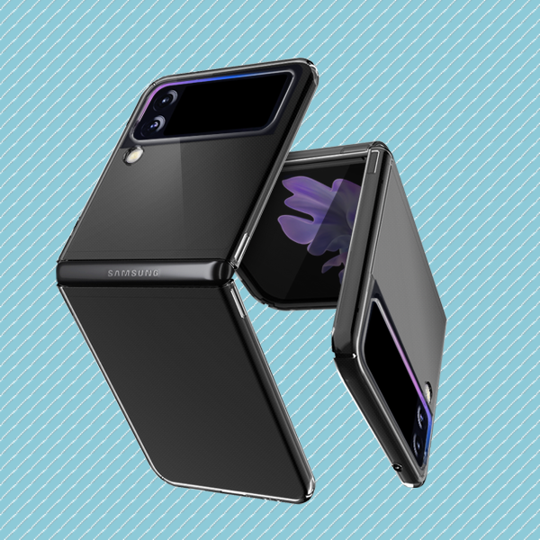 푸딩 투명 하드 케이스 | 3 | Galaxy Z 플립 3 | F711

품명 | NO | 모델 |  | 블랙 | 레드 | 핑크 | 퍼플 | 합계
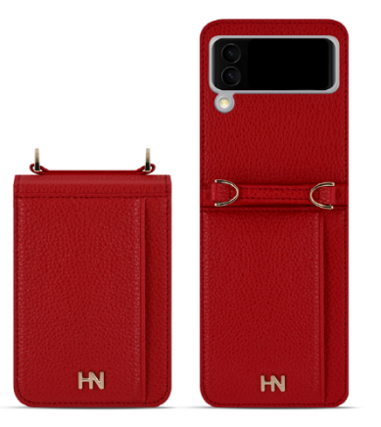 하나디자인 카드포켓 다이어리 | 4 | Galaxy Z 플립 3 | F711

품명 | NO | 모델 |  | 유광 블랙 | 유광 실버 | 유광 레드 | 합계
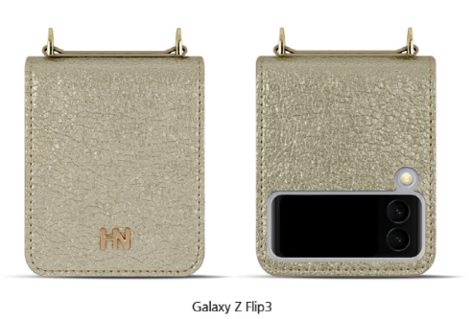 하나디자인 클러치 다이어리 | 5 | Galaxy Z 플립 3 | F711

품명 | NO | 체인 핸드 스트랩 | 유광블랙 | 유광실버 | 유광레드 | 블랙 | 레드 | 핑크 | 퍼플
스트랩 | 6

품명 | NO | 모델 |  | 블랙 | 핑크 | 퍼플 | 민트 | 합계
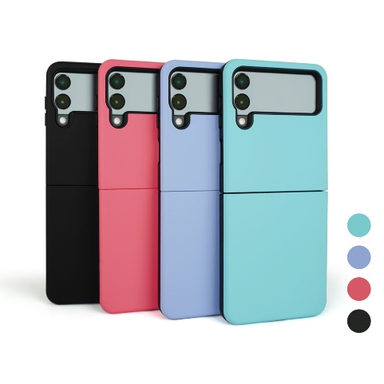 크레이지범퍼 2 | 7 | Galaxy Z 플립 3 | F711

품명 | NO | 모델 |  | 블랙 | 블루 | 실버 | 로즈골드 | 골드 | 합계
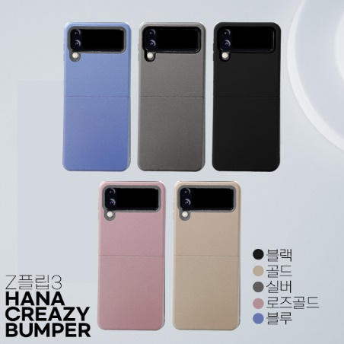 크레이지범퍼 케이스 | 8 | Galaxy Z 플립 3 | F711

품명 | NO | 모델 |  | 블랙 | 라벤더 | 핑크 | 베이지 | 카키 | 합계
하나 범퍼쉴드 링케이스 | 9 | Galaxy Z 플립 3 | F711 | 출시예정 |  |  |  |  | 0

